Solicitud gráfica
 | Área: | Matemáticas |  |  | Fecha:
 | Grado: | 9
 | Título del tema: | Progresiones geométricas |  |  | ¿Cuaderno de estudio o recurso? | Recurso
 | Editor: |  |  |  | Motor del recurso | F4

 | Código guión o recurso: | MA_09_08_CO_REC160 | ← Para determinar este código, visite la hoja de Ayuda
 |  |  |  |  | ESPECIFICACIÓN DE ARCHIVOS A ENTREGAR
Núm. | Archivo Shutterstock o ruta en web | Imagen para: | Tipo | Ubicación de la imagen en el recurso F4 | Nombre imagen SMALL | Tamaño imagen SMALL | Nombre imagen ZOOM | Tamaño imagen ZOOM | Descripción | Observaciones
IMG01 | 189869657 | Recurso F4 | Ilustración | Inicio | MA_09_08_CO_REC160_IMG01.jpg | 950 x 435 px |  |  | muñecas que disminuyen su tamaño deben ir en fondo blanco, primera imagen de la ventana principal | ninguna
IMG03 | 171470972 | Recurso F4 | Ilustración | Contenido | MA_09_08_CO_REC160_IMG03.jpg | 750 x 365 px |  |  | estudiantes participando, ficha 1 | ninguna
IMG04 | 164434325 | Recurso F4 | Ilustración | Contenido | MA_09_08_CO_REC160_IMG04.jpg | 750 x 365 px |  |  | Docente explicando la fórmula del producto de una progresión geométrica imagen de la ficha 2 | 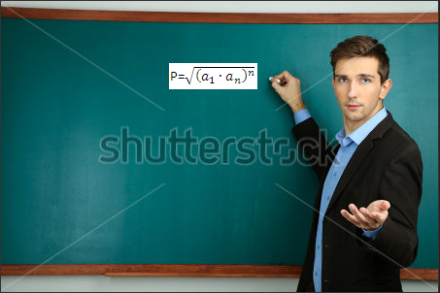 ninguna
IMG05 | 272442551 | Recurso F4 | Ilustración | Contenido | MA_09_08_CO_REC160_IMG05.jpg | 750 x 365 px |  |  | representación de una progresión en pirámide imagen de la ficha 3 | ninguna
IMG06 | 157342325 | Recurso F4 | Ilustración | Contenido | MA_09_08_CO_REC160_IMG06.jpg | 750 x 365 px |  |  | empleando una calculadora imagen de la ficha 4 | ninguna
IMG07 | 106666490 | Recurso F4 | Ilustración | Contenido | MA_09_08_CO_REC160_IMG07.jpg | 750 x 365 px |  |  | espiral geométrica imagen de la ficha 5 | ninguna
IMG08 | 111130343 | Recurso F4 | Ilustración | Contenido | MA_09_08_CO_REC160_IMG08.jpg | 750 x 365 px |  |  | niña estudiando imagen de la ficha 6 | ninguna
IMG09 | 350333705 | Recurso F4 | Ilustración | Contenido | MA_09_08_CO_REC160_IMG09.jpg | 750 x 365 px |  |  | dos jóvenes estudiando imagen de la ficha 7 | ninguna
IMG10 | 110147573 | Recurso F4 | Ilustración | Contenido | MA_09_08_CO_REC160_IMG10.jpg | 750 x 365 px |  |  | tablero con las tres fórmulas imagen de la ficha 8 | 